22.10.26_車頂燈架-報價
報 價 單

客戶: | May club |  |  | 專案: |  | 得利卡車頂燈架 |  |  | 報價日期 : |  | 2022.10.26

聯絡人: | Gavin Chiu |  |  | 電 話 : |  |  |  | 傳 真 :

交貨方式: | 配送 |  |  | 送貨地址 : |  | May club 店址
品 名 |  | 項 目 |  |  | 材質 |  | 單位 | 數量 | 單 價 |  | 小 計
得利卡車頂燈架 |  | 吊架-短 (R)、(L) |  |  | 白鐵 / 2.5mm |  | 組 | 10 | 2,210 |  | 22,100
版本: (#01.05) |  | 烤漆 - 砂面消光黑

注意事項 * 拉帽加工，需特別留意 * M6牙片機器攻牙後，焊接，再重複手攻牙

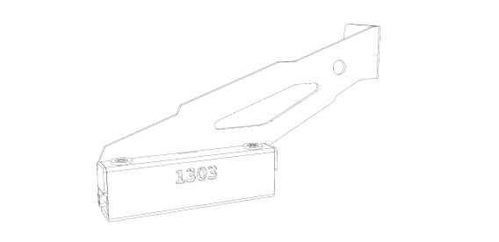
備註: *無開立發票 交期: 下單後預計天數 15~20 工作天

 |  |  |  |  |  |  |  |  | 總計 | $22,100
車頂燈架 - 短 (R)、(L)
版本: (#01.05)

匯款資料 |  |  | 備註
銀行帳戶 | 822 | 中國信託 | 1.本報價單經報價單位簽章後始生效。
銀行帳號 | 9015-6030-1539 |  | 2.以上報價經貴公司代表人、採購窗口簽認回傳後，即視為正式訂購單契約始生效。
戶名 | 柯舜傑 |  | 3. 報價有效期限 / 2個月
付款方式
訂單內容確認無誤後，支付訂金50%以完成下單開始執行生產。 交貨時支付尾款。

聯絡方式 |  |  |  |  |  |  | 客戶確認簽章 / 日期
手機: | 0970-798-959
Line ID : | p71042013
E-mail : | p20130222@gmail.com

21.11.23_車頂燈架-報價
報 價 單

客戶: | May club |  |  | 專案: |  | 得利卡車頂燈架 |  |  |  | 報價日期 : |  | 2021.11.23

聯絡人: | Gavin Chiu |  |  | 電 話 : |  |  |  | 傳 真 :

交貨方式: | 配送 |  |  | 送貨地址 : |  | May club 店址
品 名 |  | 項 目 |  |  | 材質 |  | 單位 | 數量 |  | 單 價 |  | 小 計
得利卡車頂燈架 |  | 吊架-長 (R)、(L) |  |  | 白鐵砂紋 / 2.5mm |  | 組 | 5 |  | 1,980 |  | 9,900
得利卡車頂燈架 |  | 吊架-短 (R)、(L) |  |  | 白鐵砂紋 / 2.5mm |  | 組 | 5 |  | 1,860 |  | 9,300
以下空白

備註: *無開立發票 *製圖費為單一次收費 交期: 下單後預計天數 7~14天

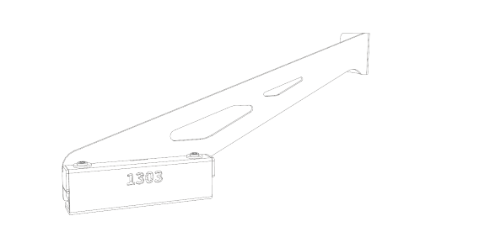
 |  |  |  |  |  |  |  |  |  | 總計 | $19,200
車頂燈架 - 長 (R)、(L) |  |  |  | 車頂燈架 - 短 (R)、(L) |  |  |  |  | Logo / 1303
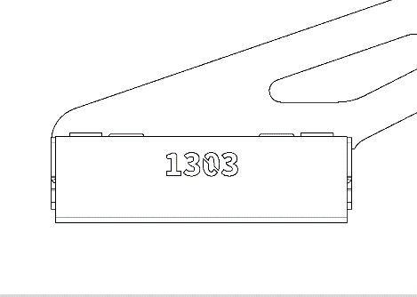

匯款資料 |  |  | 備註
銀行帳戶 | 822 | 中國信託 | 1.本報價單經報價單位簽章後始生效。
銀行帳號 | 9015-6030-1539 |  | 2.以上報價經貴公司代表人、採購窗口簽認回傳後，即視為正式訂購單契約始生效。
戶名 | 柯舜傑 |  | 3. 報價有效期限 / 2個月
付款方式
訂單內容確認無誤後，支付訂金50%以完成下單開始執行生產。 交貨時支付尾款。

聯絡方式 |  |  |  |  |  |  | 客戶確認簽章 / 日期
手機: | 0970-798-959
Line ID : | p71042013
E-mail : | p20130222@gmail.com

21.10.18_車頂燈架-報價
報 價 單

客戶: | May club |  |  |  | 專案: |  | 得利卡車頂燈架 |  |  | 報價日期 : |  | 2021.10.18

聯絡人: | Gavin Chiu |  |  |  | 電 話 : |  |  |  | 傳 真 :

交貨方式: | 配送 |  |  |  | 送貨地址 : |  | May club 店址
品 名 |  | 項 目 |  |  |  | 材質 |  | 單位 | 數量 | 單 價 |  | 小 計
得利卡車頂燈架 |  | 吊架-長 (R)、(L) |  |  |  | 白鐵砂紋 / 2.5mm |  | 組 | 1 | 2,300 |  | 2,300
得利卡車頂燈架 |  | 吊架-短 (R)、(L) |  |  |  | 白鐵砂紋 / 2.5mm |  | 組 | 1 | 2,100 |  | 2,100
製圖費 |  |  |  |  |  |  |  | 次 | 1 | 3,800 |  | 3,800
*後續量產單價可議*

備註: *無開立發票 *製圖費為單一次收費 交期: 下單後預計天數 7~14天

 |  |  |  |  |  |  |  |  |  | 總計 | $8,200
車頂燈架 - 長 (R)、(L) |  |  | 車頂燈架 - 短 (R)、(L) |  |  |  | Logo / 1303
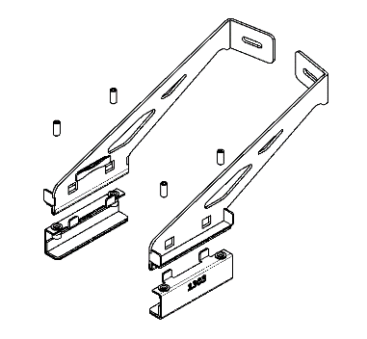
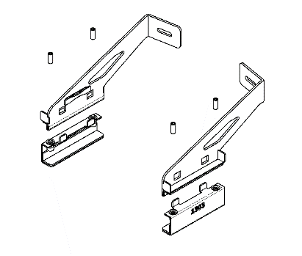

匯款資料 |  |  |  | 備註
銀行帳戶 | 822 | 中國信託 |  | 1.本報價單經報價單位簽章後始生效。
銀行帳號 | 9015-6030-1539 |  |  | 2.以上報價經貴公司代表人、採購窗口簽認回傳後，即視為正式訂購單契約始生效。
戶名 | 柯舜傑 |  |  | 3. 報價有效期限 / 2個月
付款方式
訂單內容確認無誤後，支付訂金50%以完成下單開始執行生產。 交貨時支付尾款。

聯絡方式 |  |  |  |  |  |  |  | 客戶確認簽章 / 日期
手機: | 0970-798-959
Line ID : | p71042013
E-mail : | p20130222@gmail.com

